상품제안서
텀블에코백_라벤더 | 상품코드: S46457

 |  |  |  |  |  |  | 02-713-8555 | www.synergygift.co.kr
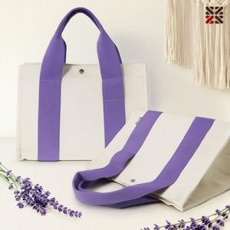

【상세/제작정보】

【인쇄/포장옵션】 | 실크, DTF전사 140*100mm / OPP(비닐)

【공급단가】 | 수량 | 50~ | 100~ | 500~ | 1,000~ | 3,000~
*VAT별도 | 단가 | 6,240원 | 5,900원 | 5,550원 | 5,400원 | 5,250원

【상품 URL】 | https://www.synergygift.co.kr:443/src/goods_detail.php?gdno=46457

